Matriz de riesgos
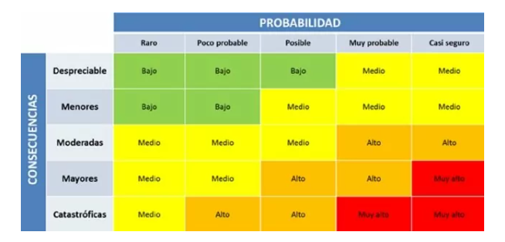
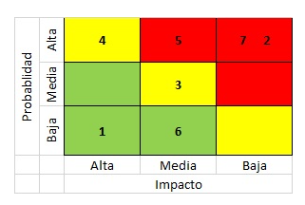
ANALISIS DE RIESGO
ID | Riesgo | Tipo de riesgo | Impacto | Probabilidad | Nivel de Riesgo | Acción | Plan de Accion | Responsable de la acción | Estado
1 | Incapacidad para iniciar sesión con cuentas de redes sociales | Producto | 4 | 3 | 12 | Mitigar | Identificar la causa raíz y solucionar el problema | Equipo de desarrollo | Abierto
2 | Demora en el tiempo de carga de la página de inicio de sesión | Proyecto | 2 | 5 | 10 | Mitigar | Identificar la causa raíz y optimizar el rendimiento de la página | Equipo de desarrollo | Cerrado
3 | Incapacidad para recuperar la contraseña de la cuenta | Producto | 4 | 3 | 12 | Mitigar | Proporcionar una opción de recuperación de contraseña segura y confiable | Equipo de desarrollo | Abierto
4 | Cambios inesperados en los requisitos de inicio de sesión por parte de las redes sociales externas | Proyecto | 4 | 3 | 12 | Mitigar | Comunicarse con los proveedores externos y estar preparado para hacer cambios rápidos en caso de ser necesario | Equipo de gestión de proyecto | Abierto
5 | Retraso en la entrega del proyecto debido a cambios en los requisitos del usuario | Proyecto | 4 | 4 | 16 | Mitigar | Establecer comunicación regular con el cliente para detectar cambios temprano y ajustar el cronograma del proyecto en consecuencia | Equipo de gestión de proyecto | Abierto
6 | Incapacidad para proporcionar soporte en varios idiomas en el proceso de inicio de sesión | Producto | 4 | 3 | 12 | Aceptar | Proporcionar soporte en los idiomas principales y comunicar claramente los límites del soporte en otros idiomas | Equipo de desarrollo | En progreso
7 | Retraso en la entrega del proyecto debido a problemas de comunicación en el equipo | Proyecto | 3 | 4 | 12 | Mitigar | Establecer canales de comunicación claros y regulares entre los miembros del equipo | Equipo de gestión de proyecto | En progreso
8 | Fallo en la funcionalidad del producto debido a cambios no documentados en el código | Producto | 5 | 2 | 10 | Mitigar | Establecer un proceso de control de cambios y documentar todos los cambios realizados en el código | Equipo de desarrollo | En progreso
9 | Retraso en la entrega del proyecto debido a la falta de recursos adecuados | Proyecto | 4 | 3 | 12 | Mitigar | Asignar más recursos al proyecto y revisar el cronograma para acomodar los retrasos | Equipo de gestión de proyecto | En progreso
10 | Falta de coherencia en la interfaz de usuario del producto durante las pruebas manuales | Producto | 3 | 4 | 12 | Mitigar | Establecer una guía de diseño y realizar pruebas de usabilidad para asegurar la coherencia en la interfaz de usuario | Equipo de diseño | En progreso

